상품제안서
스프레이 소화기 3종 선물세트 | 상품코드: S29920

 |  |  |  |  |  |  | 02-713-8555 | www.synergygift.co.kr
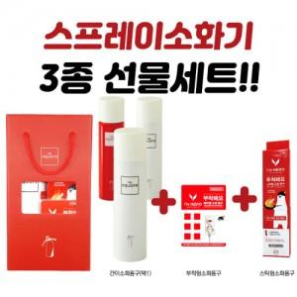 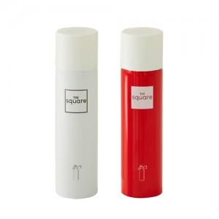

【상세/제작정보】

【인쇄/포장옵션】 | 풀칼라 / 포장불가능

【공급단가】 | 수량 | 20~ | 50~ | 100~ | 300~ | 500~
*VAT별도 | 단가 | 25,650원 | 24,700원 | 23,130원 | 21,960원 | 21,060원

【상품 URL】 | https://www.synergygift.co.kr:443/src/goods_detail.php?gdno=29920

